事業実施計画書様式2-1
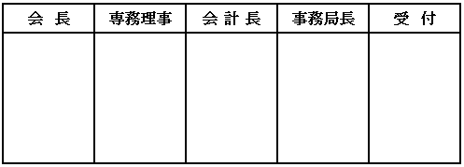
 | 様式 2-1 | 事業実施一ヶ月前までに提出 |  |  |  |  |  |  |  |  |  |  |  |  |  | 2020.7.31改正

 |  |  |  |  |  |  |  |  |  |  |  |  |  | 年 |  |  | 月 |  |  | 日

 | 一般社団法人沖縄県サッカー協会会長 殿

 |  |  |  |  |  |  |  |  |  | 委員会名 |  |  |  |  |  |  |  | 委員会
 |  |  |  |  |  |  |  |  |  | 委員長名 |  |  |  |  |  |  |  | 印
 |  |  |  |  |  |  |  |  |  | 担 当 者 |  |  |  |  |  |  |  | 印
 |  |  |  |  |  |  |  |  |  | 連 絡 先 |  | 携帯電話：
 |  |  |  |  |  |  |  |  |  |  |  | E-mail：

事 業 実 施 計 画 書

下記のとおり事業を実施しますので、事業実施計画書を提出します。

記

１．事 業 名 ：

２．運営に関する事項 ： |  |  |  |  | 沖縄県サッカー協会 ・主催 ・共催 ・主管 |  |  |  |  |  |  |  |  |  |  |  | ⇦ ○で囲む

３．日 時 ： |  |  |  | 年 |  | 月 |  | 日 | （ | ） | ～ |  | 年 |  | 月 |  | 日 |  | （ | ）

４．会 場 ：

５．収支予算書 : |  |  | 様式2-1-1 |  |  |  | に記載 |  |  | 指定の様式を添付

６．実施計画書 : |  | 別 紙 大会要項などを添付

７．協会役員派遣依頼 : ⑴〜⑷の内、該当するものに◯をつける
⑴ 特に必要なし ⑵ 開会式 （挨拶） ⑶ 閉会式（ 表彰 ・ 挨拶 ） ⑷ その他（ ）
① 日時→ 月 日 時 分 ② 場所→

